상품제안서
김수자_듀라론 냉감 2중직 여름 플라워 겹이불SS | 상품코드: F27256

 |  |  |  |  |  |  | 02-412-0044 | www.easy1.co.kr
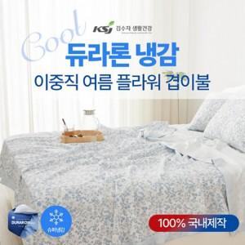

【상세/제작정보】 | 케이스 별도문의

【인쇄/포장옵션】 | / 포장불가능

【공급단가】 | 수량 | 10~ | 50~ | 100~ | 300~ | 500~
*VAT별도 | 단가 | 47,640원 | 46,840원 | 45,650원 | 44,860원 | 43,670원

【상품 URL】 | http://www.easy1.co.kr/src/goods_detail.php?gdno=27256

